转包及付款
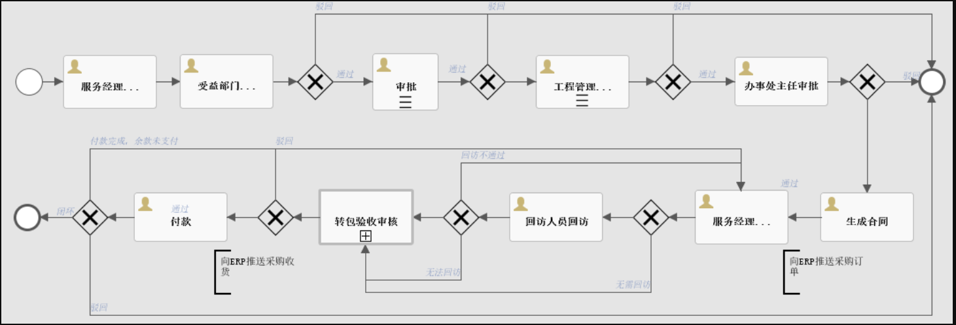
流程属性 | 流程名称 | 角色 | 工作事项 | 材料
转包流程 | 申请转包 | 服务经理 | 发起转包申请：填写需转包项目销售合同号（可填写多个，填写多个的时候要把多个项目关联起来），根据合同号自动生成，转包项目名称 转包类型选择：工程实施类/维护类/驻场类/外协类 服务商填写，服务商自动关联服务商管理清单 受益部门填写，受益部门默认与发起转包服务经理办事处一致 填写转包原因并说明金额，附上相关材料 提交申请 | 邮件审批材料
 | 受益部门服务经理审批 | 受益部门服务经理 | 受益部门服务经理与发起转包服务经理一致时，自动跳过。不一致时，需由受益部门服务经理进行审批。
 | 工程管理部主管审批 | 工程管理部主管 | 填写转包金额及说明
 | 工程管理部主管审批 | 总监审批 | 审批
 | 办事处主任审批 | 受益部门主任 | 受益部门办事处主任审批
 | 生成合同 | 工程人员 | 工程人员在系统填入TS合同编号，生成TS合同后，将TS合同号推送至D365，D365自动生成PA订单号将PA订单号反馈回系统 | TS合同号
 | 合同扫描件上传 | 工程人员 | 将双方盖章的合同扫描件上传系统 | 合同扫描件
付款流程 | 申请付款 | 服务经理 | 满足合同付款条件后，服务经理提交付款申请，手动填写付款金额。 付款条件：发票（上传系统）+满足以下条件 （1）工程实施类（直签）：上传初验报告-付第一笔款；上传终验报告-付第二笔款。 （2）工程实施类（非直签）：完成满意度调查客户反馈 （3）维护类：上传现场服务记录，结算单。 （4）驻场外协类：季度服务总结，日报，考勤记录（工程人员上传） 发票提交后，系统自动读取发票金额，生成付款比例。如填写的付款金额与发票金额不一致，则以填写的付款金额为准 | 发票 初验/终验报告 满意度调查/完工证明 现场服务单，结算单 季度服务总结，日报，考勤记录
 | 工程管理部审核 | 工程人员 | 审核材料合规性
 | 工程管理部主管审批 | 工程管理部主管 | 审批
 | 办事处主任审批 | 受益部门主任 | 受益部门办事处主任审批
 | 工程管理部复核 | 工程人员 | 复核，线下提交材料
 | 财务初审 |  | 审批
 | 财务复审 |  | 审批
 | 流程流转 | 工程人员 | 工程人员选择：若还需付款选择“付款完成余款未清”，合同金额已结清，后续不再支付选择“可以闭环”，特殊情况（极少情况审批通过未付需作废单据）选择“闭环驳回”
 | 付款 |  | 同步财务付款金额，未付金额至系统，如余款未清，则可以继续提交付款流程。

流程图如下：

